Avaluo formula ross-hidecke
AVALÚO DE MEJORAS
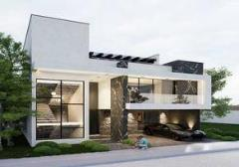

 |  |  |  |  |  |  |  |  |  | NOTAS

I. Datos generales

Inmueble que se valúa: CASA HABITACIÓN |  |  |  |  | Valuador: MONICA IVETTE CUEVAS DURON
Propietario: XXXXXXXXXXXXX |  |  |  |  | Cédula Profesional: 00000000
Solicitante del avalúo: XXXXXXXXXXXXXXX |  |  |  |  | Especialidad: BIENES INMUEBLES
Fecha del avalúo: 18 DE OCTUBRE DEL 2024 |  |  |  |  |  |  |  |  |  | ISR SIN AVALUO DE MEJORAS
Ubicación del sujeto: CIRCUITO CALAVIA #220, FRACC. CAVALIA ,EN AGUASCALIENTES, AGS. |  |  |  |  |  |  |  |  | TERRENO M2 | $/M2 | TOTAL | VALOR ACTUALIZADO COMPRA | PRECIO VENTA | DIFERENCIA | ISR A PAGAR
Régimen de propiedad: PRIVADA COLECTIVA |  |  |  |  |  |  |  |  | 183.06 | $6,000.00 | $1,098,360.00 | $1,481,066.90 | $4,700,000.00 | $3,218,933.10 | $965,679.93
Objeto del avalúo: ESTIMAR EL VALOR COMERCIAL DE LAS MEJORAS
Propósito del avalúo: CÁLCULO DEL I.S.R. |  |  |  |  |  |  |  |  |  |  |  | FACTOR
Cuenta Catastral: XX-XXXX-XX-XXXX-XXX-XXX |  |  |  |  |  |  |  |  |  | INPC SEPT 2018 | 100.917 | 1.3484348524
Cuenta Predial: UXXXXXX |  |  |  |  |  |  |  |  |  | INPC SEPT 2024 | 136.08
Folio Real: XXXXXX
Escrituras: XXXXXXXXX

II. Valor referido a Febrero 2020 |  |  |  |  |  | $4,473,716.15

III. Características urbanas
Clasificación de zona: HABITACIONAL RESIDENCIAL
Nivel de infraestructura: NIVEL IV
Nivel de equipamiento: NIVEL IV
Indice de saturación: 90%
Población: MEDIA
Contaminación ambiental: NORMAL
Uso de suelo: HABITACIONAL
Vías de acceso e importancia: AV. EUGENIO GARZA ZADA COMO PRINCIPAL VIA DE ACCESO CON FLUJO VEHICULAR ALTO.

Servicios Públicos: |  |  | ☑ | ☐
 | ☑ | AGUA CON SUMINISTRO AL INMUEBLE |  |  | ☑ | GAS NATURAL
 | ☑ | LUZ RED SUBTERRÁNEA |  |  | ☑ | TV POR CABLE
 | ☑ | DRENAJE CON CONEXIÓN AL INMUEBLE |  |  | ☑ | INTERNET
 | ☑ | TELÉFONO |  |  | ☑ | VIGILANCIA PRIVADA
Equipamiento urbano:
 | ☑ | PARQUES | ☑ | ABASTO | ☑ | TRANSPORTE PÚBLICO
 | ☑ | ESCUELAS | ☑ | OFICINAS | ☑ | SEÑALIZACIÓN
 | ☐ | HOSPITAL | ☑ | PAVIMENTOS
 | ☑ | GUARNICIONES | ☑ | BANQUETAS
III. Características del inmueble

Croquis de localización:
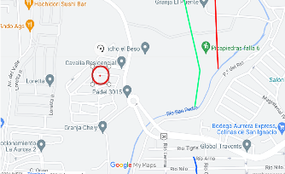
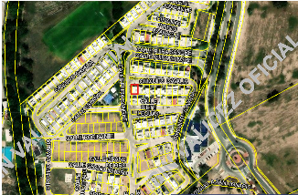

Georeferencias:

Fallas: NO SE OBSERVAN FALLAS CERCANAS SEGÚN EL SISTEMA DE INFORMACIÓN DE FALLAS GEOLÓGICAS Y GRIETAS(SIFAGG)

Tramo de calles transversales, limítrofes y orientación
NORTE: CIRCUITO CAVALIA |  |  |  |  | ESTE: CIRCUITO CAVALIA
SUR: CALLE SIETE LEGUAS |  |  |  |  | OESTE: CALLE PURA SANGRE

Medidas y colindancias del terreno:
AL NORESTE: En ocho punto treinta y ocho metros, linda con predio diez
AL SURESTE: En diecisiete metros, linda con predio doce
AL SUROESTE: En once metros, linda con circuito prieto azabache
AL NOROESTE: En trece punto noventa y seis metros, linda con área común; en cuatro punto cero un metros linda con circuito primeto azabache.

INDIVISO: 1.1867% (uno punto mil ochocientos seesnta y siete porciento)

IV. Descripción general del inmueble
CASA HABITACIÓN EN CONDOMINIO, PREDIO PLANO DE CONFIGURACIÓN REGULAR SOBRE CALLE MODA CON UN FRENTE A VIALIDAD, DONDE SE CONSTRUYÓ UNA CASA HABITACIÓN DESARROLLADA EN TRES NIVELES CON LA SIGUIENTE DISTRIBUCIÓN ARQUITECTÓNICA: PLANTA BAJA.- DOS LUGARES DE ESTACIONAMIENTO, ACCESO, MEDIO BAÑO DE USO COMÚN, ESCALERAS, RECÁMARA CON BAÑO COMPLETO, SALA, COMEDOR, COCINA Y PATIO DE SERVICIO, TERRAZA Y JARDÍN. SEGUNDA PLANTA.- SALA DE TV, TRES RECÁMARAS Y DOS BAÑOS COMPLETOS; TERCERA PLANTA ROOF GARDEN.

Terreno: 183.06 m2 |  |  |  |  | Edad aproximada: 4 AÑOS
Construcción: m2 |  |  |  |  | Vida útil remanente: 66 AÑOS
 | FUENTE: ESCRITURA |  |  |  | Estado de conservación: NORMAL
Uso actual: habitacional |  |  |  |  | Calidad del proyecto: FUNCIONAL
Número de niveles: 3 |  |  |  |  | Unidades rentables: 1

V. Consideraciones previas al avalúo
Ampliación de la descripción del inmueble: TERRENO EN EL QUE EL SOLICITANTE MANIFIESTA QUE REALIZÓ MEJORAS AL INMUEBLE; CONSTRUCCIÓN DE CASA CON LOS SIGUIENTES ELEMENTOS ADICIONALES; SUMINISTRO E INSTALACIÓN DE CISTERNA PREFABRICADA DE 5,000 LITROS DEBAJO DE LA COCHERA, COCHERA, COCINA INTEGRAL, BARDAS, PATIO, ROOF GARDEN, TERRAZA, TRABAJOS QUE REFIERE QUE TERMINÓ EN FEBRERO DEL 2020

VI. Metodología
ENFOQUE DE COSTOS:
La valuación del inmueble se estima de acuerdo a la investigación de mercado.
Se aplica el criterio y tablas de Ross-Heidecke, para la estimación de los factores de depreciación.
Este enfoque considera que el valor máximo del bien para el comprador con información pertinente, será la cantidad necesaria para construir o adquirir un nuevo bien de igual utilidad. Cuando el bien no es nuevo, el valor de reposición nuevo deberá ser ajustado de acuerdo a todos los médotos de apreciación y obsolescencia a la fecha del avalúo.

ENFOQUE DE INGRESOS (VALOR DE CAPITALIZACIÓN DE RENTAS):
Es el valor presente de beneficios futuros derivados de la propiedad y es generalmente medido a través de la capitalización de un nivel específico de ingresos.

ENFOQUE DE MERCADO (VALOR COMPARATIVO DE MERCADO):
Es la cantidad estimada, en términos monetarios a partir del análisis y comparación de bienes iguales o similares al bien objeto de estudio, que han sido vendidos o que se encuentran en proceso de venta en el mercado abierto.

Este análisis, para inmuebles especiales, se puede realizar comparando superficie de construcción, habitaciones de hotel, camas de hospital, etc.

VALOR COMERCIAL:
Es el precio más probable en que se podría comercializar un bien, en las circunstancias prevalecientes a la fecha del avalúo en un plazo razonable de exposición en una transacción llevada a cabo entre un oferente y un demandante libres de presiones, bien informados y como resultado de ponderar el valor físico, el valor de capitalización de rentas y el valor de mercado del bien que se trate.

VI. Comentarios generales, supuestos, exclusiones y condiciones limitantes al avalúo
El presente análisis presupone que no existe una restricción legal en cuanto a la posesión del bien y al uso lícito del mismo. Los valores de calle y de mercado se estiman con base en la homologación de los comparables obtenidos en la investigación del mercado inmobiliario de la zona de ubicación del inmueble y zonas de características similares. La homologación considera las condiciones del inmueble que se analiza.

VII. Factores de homologación empleados
sup | Superficie construida/terreno |  |  |  | csp | Calidad de los servicios públicos (0-10)
neg | Factor de negociación |  |  |  | ec | Estado de conservación
fub | Factor de ubicación dentro de la colonia |  |  |  | proy | Calidad del proyecto

tfr - Tipo de Fracc - Factores de zona |  |  |  |  | for = Factor de forma
Turísitca comercial |  | TC | 1.0 |  | Regular |  | R | 1.00
Comercial de 1a |  | C1 | 0.9 |  | Irregular 4L |  | I4L | 0.90
Comercial de 2a |  | C2 | 0.8 |  | Irregular +4L |  | I+4L | 0.80
Residencial de lujo |  | RL | 0.7
Residencial de 1a |  | R1 | 0.6
Residencial de 2a |  | R2 | 0.5
Interés Social |  | IS | 0.4
Habitacional Popular |  | HP | 0.3

fesq = Factor de esquina |  |  |  |  | top = Factor de topografía
Inferior |  | INT | 0.85 |  | Plano |  | PL | 1.00
Medianero |  | MED | 1.00 |  | Ascendente |  | AS | 0.90
Esquina |  | ESQ | 1.15 |  | Descendente |  | DE | 0.90
Cabecero |  | CAB | 1.25 |  | Accidentado |  | AC | 0.80
Manzanero |  | MAN | 1.35

VIII. Investigación de mercado
CASAS EN VENTA
 |  |  |  | 1 | 2 | 3 | 4

 |  | NO APLICA

IX. Aplicación de enfoque, comparativo de mercado
CASA
 | Sujeto |  |  | 1 | 2 | 3 | 4
vum$
sup
neg
fub |  | NO APLICA
csp
top
for
tfr
feqs
 | factor de homologación |  |  | 0.000 | 0.000 | 0.000 | 0.000
valor unitario de la casa homologada |  |  |  | 0.0 | 0.0 | 0.0 | 0.0

 |  |  |  | superficie |  | precio de mercado ponderado |  | 0.00 $/m2
 |  |  |  | indiviso |  |  | valor de la casa | NO APLICA

X. Aplicación del enfoque de costos (Valor Físico o Directo)
...
XIII. Conclusión |  |  |  |  |  |  |  |  |  | ISR SIN AVALUO DE MEJORAS
 | Valor actual de las mejoras |  |  |  | $5,695,471.87
 |  |  |  |  |  |  |  |  |  |  |  | FACTOR DE REFERENCIA
VALORES REFERIDOS A FEBRERO 2020 |  |  |  |  |  |  |  |  |  | INPC SEPT 2018 | 100.917 | 1.3484348524
 |  |  |  |  |  | FACTOR DE REFERENCIA |  |  |  | INPC SEPT 2024 | 136.08
 | INPC ENERO 2020 |  |  | 106.889 |  |  | 0.78548647854
 | INPC SEPTIEMBRE 2024 |  |  | 136.08
 |  |  |  |  |  |  |  |  |  | ISR CON AVALUO DE MEJORAS
 | Valor referido de las mejoras a Febrero 2020 |  |  |  | $4,473,716.15 |  |  |  | CONST Y MEJORAS AL 80% |  | TERRENO + CONST Y MEJORAS
 |  |  |  |  |  |  |  |  | $4,556,377.50 |  | $6,037,444.40
XIV. Croquis
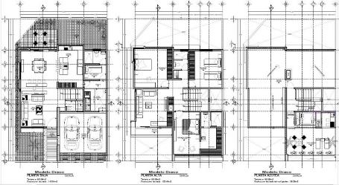
...
XV. Reporte fotográfico

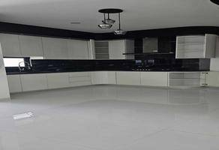
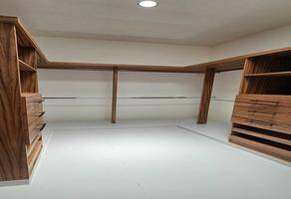

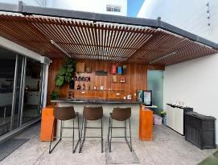
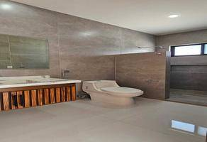

VALUADOR
MÓNICA IVETTE CUEVAS DURON
N° de registro Colegio de Valuadores del Estado de Ags.
Especialidad: Inmuebles
CÉDULA PROFESIONAL LIC. ADMÓN DE EMPRESAS
CÉDULA MAESTRÍA EN VALUACIÓN

